баг 01
Раздел "Конструктор" maryjane.ru (Тестирование мобильной версии) | Huawei Honor View 10. (9.1.0) | Windows/Yandex browser
id 01 | Баг воспроизводится | Баг не воспроизводится
Android 9.1.0/подраздел "Требуется помощь дизайнера"/иконка крестик перекрывает меню | Visual/Functional bug | Low severity | Повторяется каждый раз

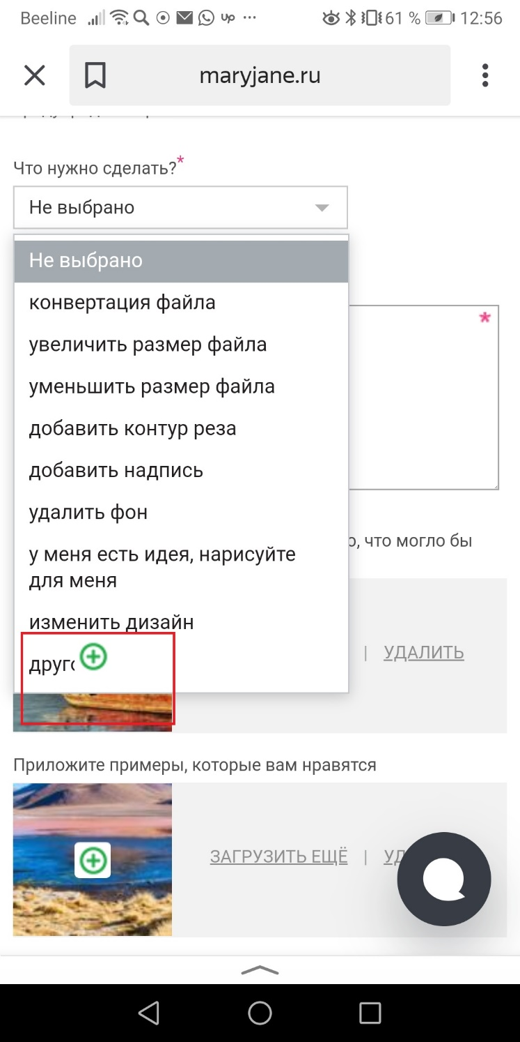
Steps to reproduce:
1. Раздел "Конструктор"
2. Подраздел "Требуется помощь дизайнера"
3. Добавить фото, кликнув по кнопкам "Выбирите файл"
4. Раскрыть меню "Что нужно сделать?*" ("Не выбрано")

Ожидаемый результат:
Все кнопки меню отображаются корректно без перекрытия иконками

Фактический результат:
Нижняя кнопка меню "Другое" перекрывается значком "+" с нижнего блока с загруженным фото

Видео бага:
https://screencast-o-matic.com/watch/cYieQa5uiY

баг 02(а)(б)
Раздел "Конструктор" maryjane.ru (Тестирование мобильной версии) | Huawei Honor View 10. (9.1.0) | Windows/Yandex browser |  | Примечания
id 02 (2 подпункта а,б) | Баг воспроизводится | Баг id02(б) воспроизводится
Android 9.1.0/подраздел "Требуется помощь дизайнера"/удаленные фото остаются после возвращения в подраздел "Требуется помощь дизайнера" | Functional bug | Middle severity | Повторяется каждый раз

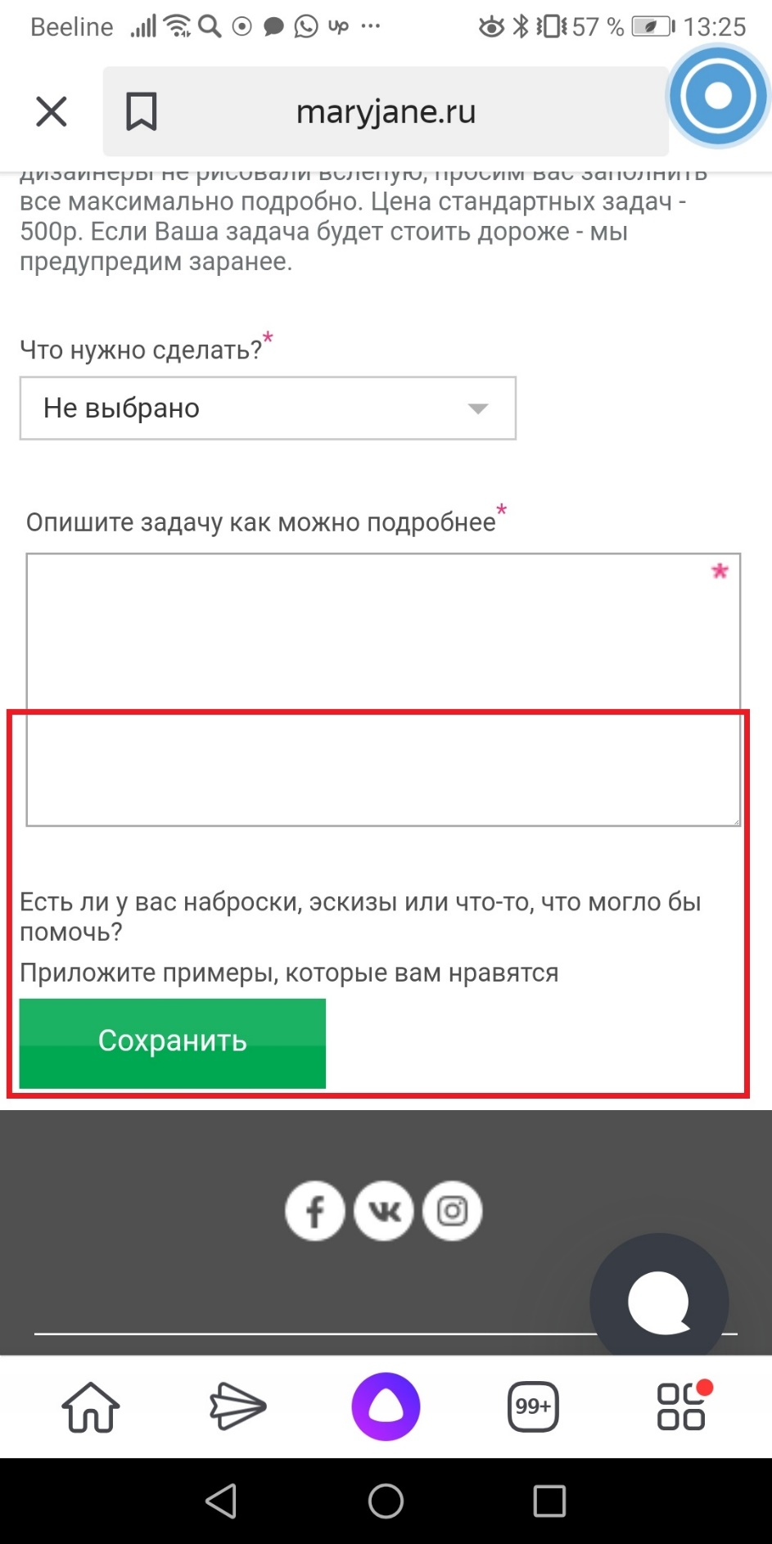
Steps to reproduce:
1. Раздел "Конструктор"
2. Подраздел "Требуется помощь дизайнера"
3. Добавить фото, кликнув по кнопкам "Выбирите файл"
4. Удалить загруженные фото

Ожидаемый результат:
а)После удаления фотографий появляется кнопка "Добавить фото", чтобы можно было добавить новые фото б) После удаления фотографий они не появляются снова при возвращении в этот подраздел |  |  |  | <-----Нет кнопки "Добавить фото"

Фактический результат:
а)После удаления фотографий не появляется кнопка "Добавить фото", чтобы можно было добавить новые фото. б)После перехода на главную страницу и возвращения в этот же подраздел "Требуется помощь дизайнера" фотографии остаются на месте, хотя мы их удаляли.

Видео бага (а,б):

https://screencast-o-matic.com/watch/cYie6x5ulA

баг 04
Раздел "Конструктор" maryjane.ru (Тестирование мобильной версии) | Huawei Honor View 10. (9.1.0) | Windows/Yandex browser
id 04 | Баг воспроизводится | Баг воспроизводится
Android 9.1.0/подраздел "Выбрать на чем печатать"/после добавления картинки на футболку она появляется и на свитшоте в некорректной форме | Visual/Functional bug | Low severity | Повторяется каждый раз | Примечания

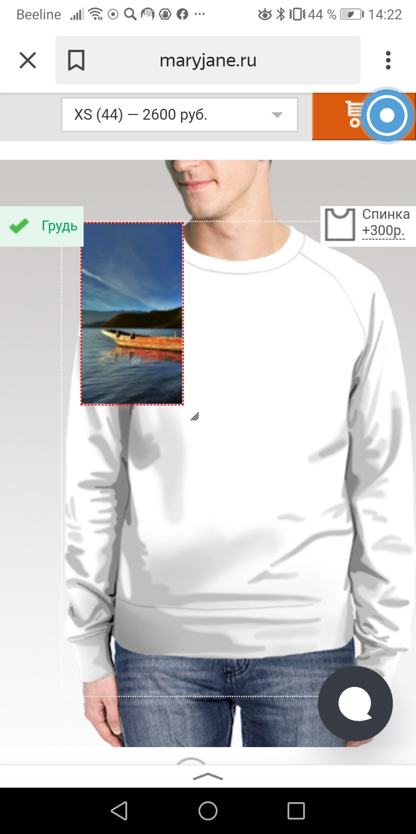
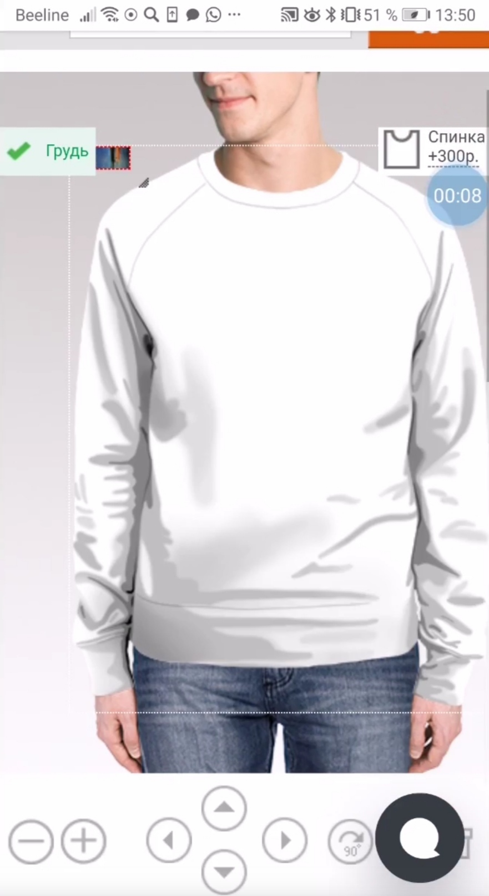
Steps to reproduce: |  |  |  | Баг воспроизводится на цветных позициях одежды (свитшоты, худи
1. Раздел "Конструктор"
2. Подраздел "Выбрать на чем печатать"
3. Выбираем вариант одежды для печати, футолка, кликнув на иконку футболки
4. Загружаем картинку с телефона
5. Из главного меню опять кликаем на раздел "Конструктор"
6. "Выбрать на чем печатать" - выбираем иконку свитшота
7. Открываем первый сверху цветной свитшот мужской (цветной с черными рукавами, женский цветной оверсайз, женский цветной с черными рукавами, детский цветной, 3d свитшоты )

Ожидаемый результат:
Картинка располагается на одежде корректно, не выходя за рамки одежды

Фактический результат:
Картинка отображаетс некорректно, выходит за рамки одежды

Видео бага:

https://screencast-o-matic.com/watch/cYieXz5uq1

баг 06
Раздел "Конструктор" maryjane.ru (Тестирование мобильной версии) | Huawei Honor View 10. (9.1.0) | Samsung Galaxy
id 06 | Баг воспроизводится
Android 9.1.0/подраздел "Выбрать на чем печатать"/Постер/некорректная кнопка "Загрузить" | Visual/Functional bug | Middle severity | Повторяется каждый раз | Примечания

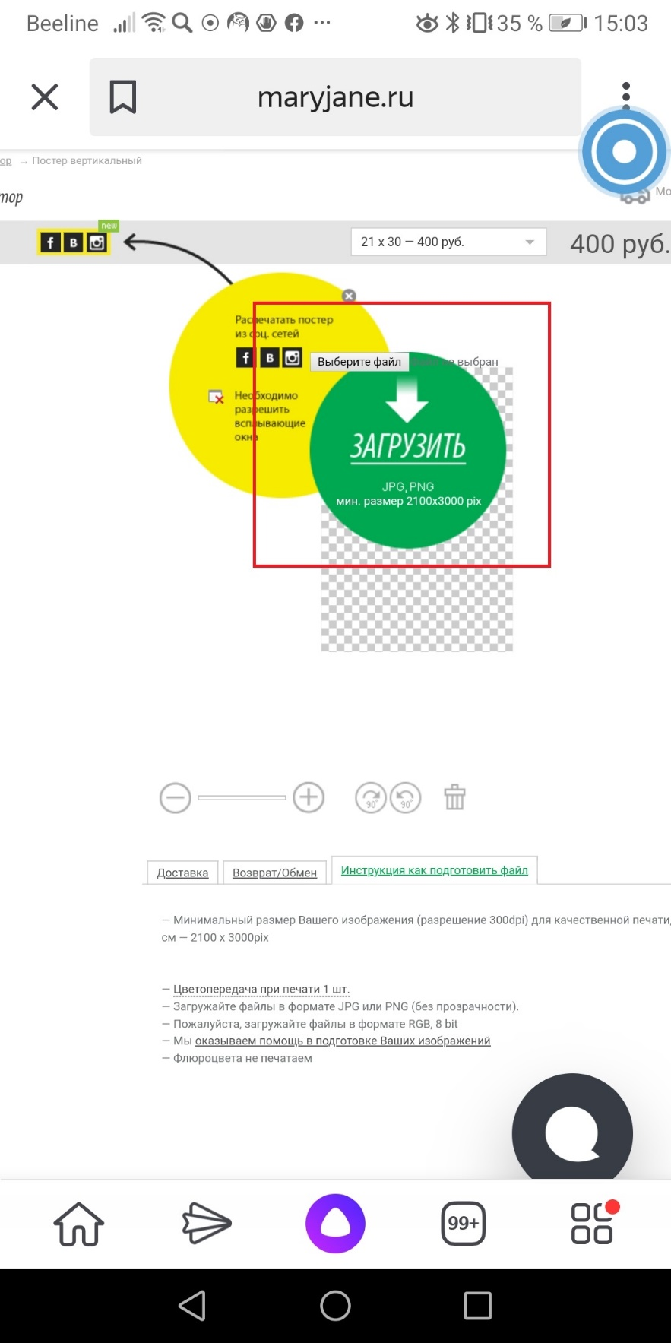
Steps to reproduce:
1. Раздел "Конструктор"
2. Подраздел "Выбрать на чем печатать"
3. Выбираем иконку "Постер"
4. Кликаем по картинке постера с нужным форматом
5. Кликаем на слово "Загрузить" в зеленом кружочке

Ожидаемый результат:
При клике на слово "Загрузить" открывается окно загрузки фото с телефона

Фактический результат:
При клике на слово "Загрузить" не открывается окно загрузки фото с телефона, ничего не происходит, потому что реальная кнопка находится за пределами зеленого кружка со словом "Загрузить" - "Выберите файл"

Видео бага:

баг 08(08а)
Раздел "Конструктор" maryjane.ru (Тестирование мобильной версии) | Huawei Honor View 10. (9.1.0) | Windows/Yandex browser
id 08 | Баг воспроизводится | Баг воспроизводится
Android 9.1.0/подраздел "Выбрать на чем печатать"/Постер/фото из соц сетей не грузятся | Functional bug | High severity | Повторяется | Примечания | Visual bug

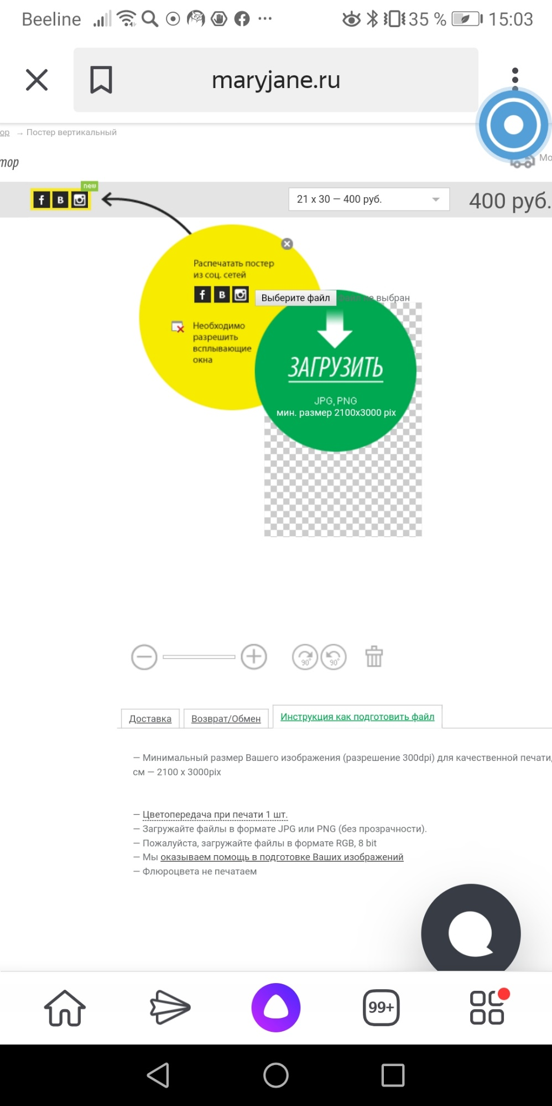
Steps to reproduce:
1. Раздел "Конструктор"
2. Подраздел "Выбрать на чем печатать"
3. Выбираем иконку "Постер"
4. Выбираем постер с подходящим форматом
5. Кликаем на значок Instagram или Vk или Fb, "Распечатать постер из соцсетей"
6. Для Windows кликаем значок соц сетей в открывшемся окне (Instagram)

Ожидаемый результат: |  |  |  |  | Описание:
Откроется окно, позволяющее конструировать одежду при помощи фото из соц сетей или появится значок "разрешить всплывающие окна" , после нажатия на который откроется окно с соц сетями |  |  |  |  | <-----Баг 08(а) После нажатия на значки в желтом круге, круг исчезает и больше не появляется при обновлении странички. Назначение кнопок "Распечатать постер из соцсетей" становится непонятным.

Фактический результат:
После нажатия на кнопки соц сетей сайт начинает грузить и прерывается с нулевым результатом. Никакого уведомления не появляется. В Windows Yandex browser открывается окно с ошибкой после клика на значок Instagram и также не открываются фото после клика на значки Vk, Fb
https://prnt.sc/tb80w9
Видео бага:
https://screencast-o-matic.com/watch/cYieIi5uuL

баг 09
Раздел "Конструктор" maryjane.ru (Тестирование мобильной версии) | Huawei Honor View 10. (9.1.0) | Windows/ Yandex browser
 | Баг воспроизводится | Баг не воспроизводится
id 09
Android 9.1.0/подраздел "Выбрать на чем печатать"/Постер/Вкладки не открываются | Functional bug | High severity | Повторяется | Примечания

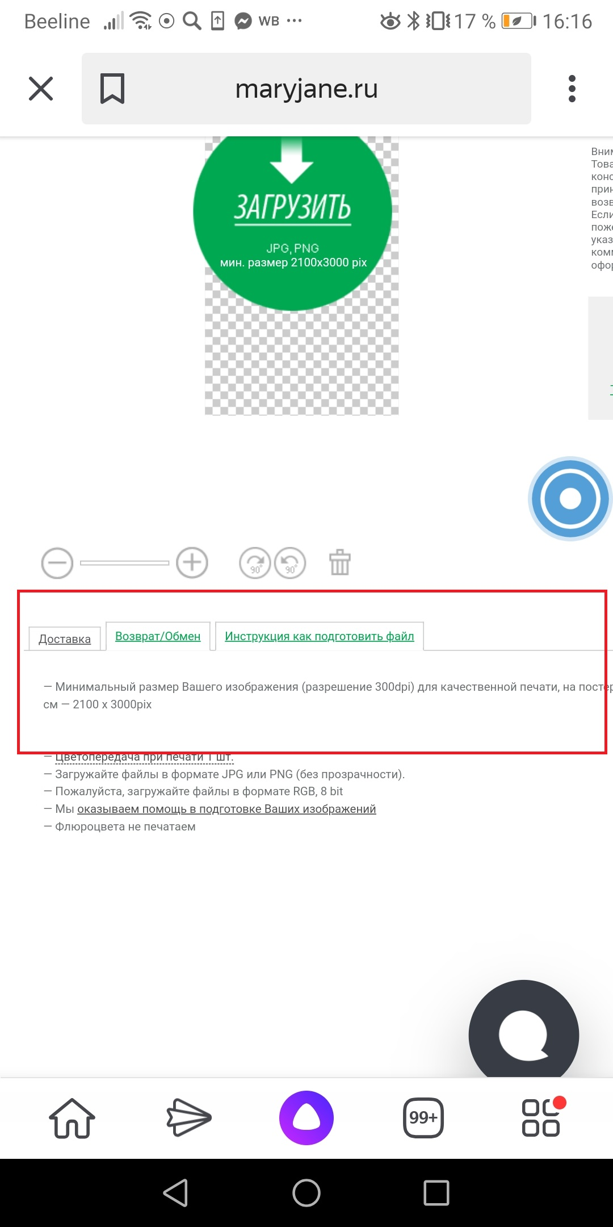
Steps to reproduce: |  |  |  | Этот баг воспроизводится и в других разделах (раздел с одеждой)
1. Раздел "Конструктор"
2. Подраздел "Выбрать на чем печатать"
3. Выбираем иконку "Постер"
5.В нижнем меню открывшейся страницы кликаем на вкладки "Доставка", "Возврат обмен"

Ожидаемый результат:
Открываются вкладки с соответствующей информацией

Фактический результат:
Вкладки "Доставка", "Возврат/Обмен" не открываются, хотя кнопки становятся активными

Видео бага:
https://screencast-o-matic.com/watch/cYieIr5uvW

баг 10
Раздел "Конструктор" maryjane.ru | Huawei Honor View 10. (9.1.0) | Windows/ Yandex browser
id 10 | Баг не воспроизводится | Баг воспроизводится
Yandex browser Win/подраздел "Выбрать на чем печатать"/Постер/Картинка некорректно прогружается | Visual bug | Low severity | Повторяется | Примечания

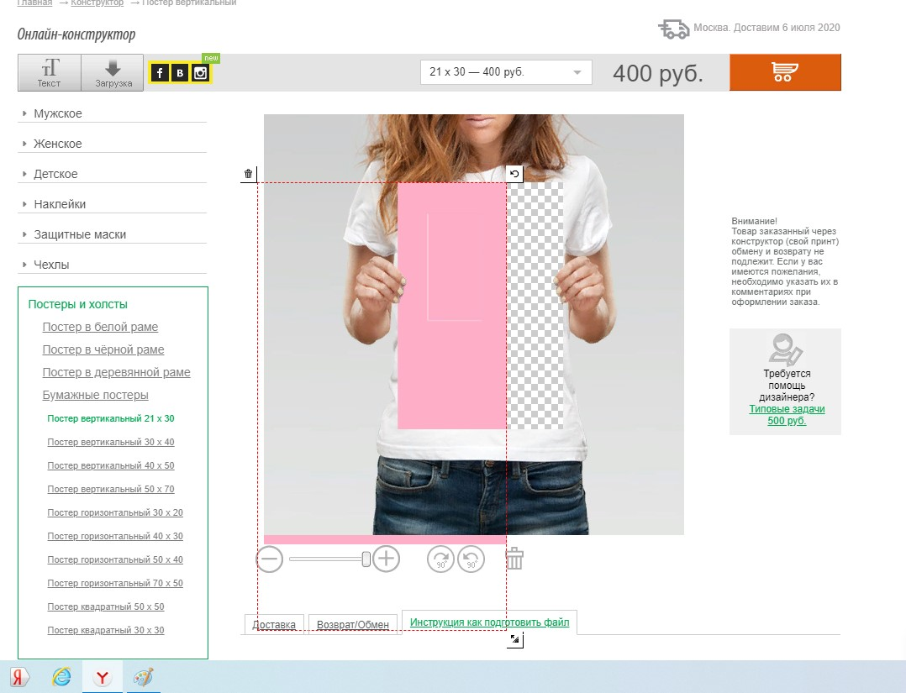
Steps to reproduce:
1. Раздел "Конструктор" (в браузере Yandex/Windows)
2. Подраздел "Выбрать на чем печатать" - "Постер"
4. Выбираем формат постера
4. Загружаем картинку подходящего размера (более 2100x3000 px). Загружали 3000x3000 px
5. Поворачиваем картинку на 90 градусов
Ожидаемый результат:
Картинка корректно прогружается и не выходит за границы картинки (фото футболки)

Фактический результат:
Картинка некорректно прогружается и выходит за границы картинки (фото футболки)

Видео бага:

баг 11
Раздел "Конструктор" - ссылка на "Блог" maryjane.ru | Huawei Honor View 10. (9.1.0) | Windows/ Yandex browser
id 11 | Баг воспроизводится | Баг воспроизводится
Yandex browser Win/"Блог"/Комментарий печатается без одобрения модератором | Functional bug | Middle severity | Повторяется | Примечания

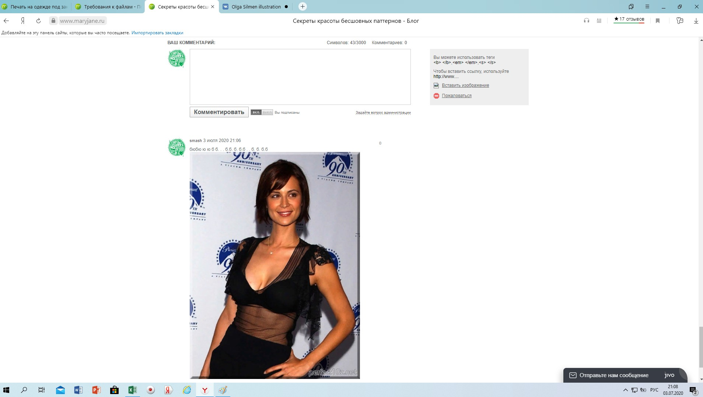
Steps to reproduce:
1. Раздел "Конструктор" (в браузере Yandex/Windows)
2. В сплывающем меню "Требования к файлам" в зеленом квадратике нажать на значок открытия меню в новом окне
3. На открывшейся странице открываем ссылку "Секреты красоты бесшовных паттернов"
4. Комментируем статью

Ожидаемый результат:
Комментарий добавляется на сайт после одобрения модератором

Фактический результат:
Комментарий добавился сразу и его невозможно удалить или отредактировать

Видео бага:

баг 13
Раздел "Конструктор" maryjane.ru | Huawei Honor View 10. (9.1.0) | Windows/ Yandex browser
id 13 | Баг воспроизводится | Баг не воспроизводится
Android/"Конструктор"/обрезана часть текста, неправильный перенос слова | Content(visual) bug | Middle severity | Повторяется

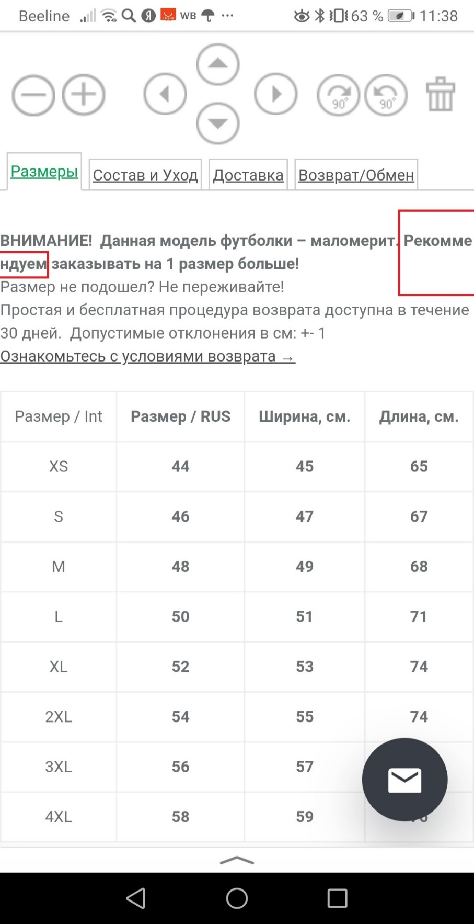
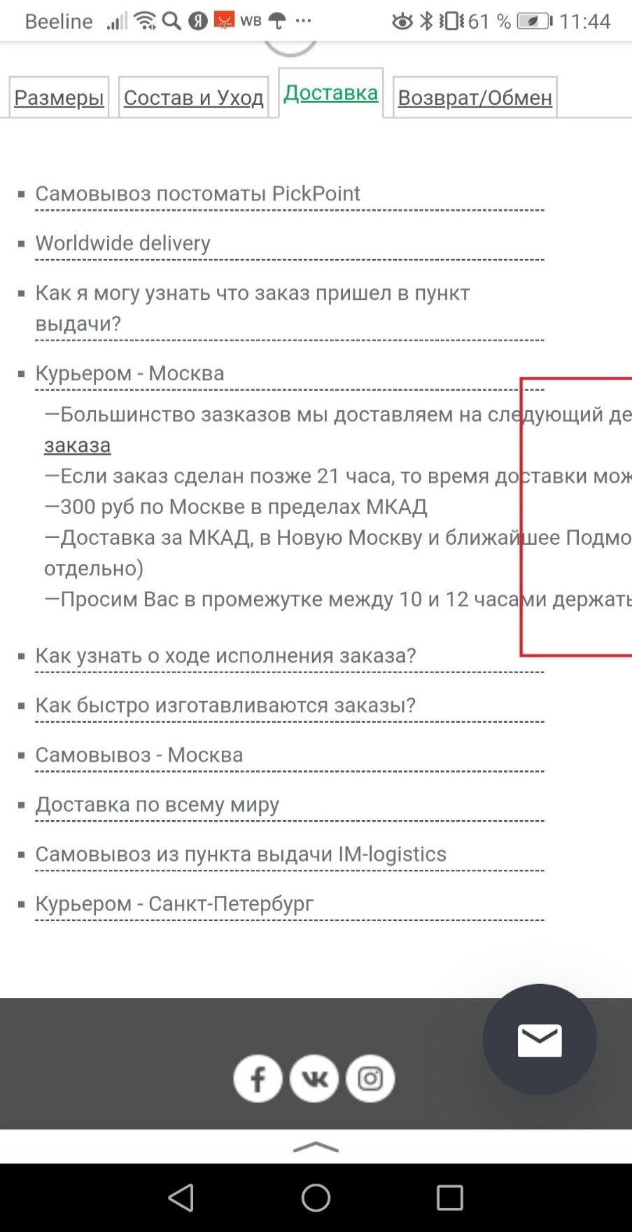
Steps to reproduce:
1. Раздел "Конструктор"
2. Кликнуть по надписи "Загрузить файл" на зеленой кнопке со стрелочкой (загрузить фото)
3. Просмотреть вкладки "Размеры", "Доставка" (покликать по подразделам: "Самовывоз", "Как я могу узнать…", "Курьером-Москва" и все остальные), Возврат-обмен

Ожидаемый результат:
Текст читается полностью и переносы слов осуществляются по правилам правописания.

Фактический результат:
Текст обрезается, текст расположен очень близко к боковым границам экрана телефона, неправильный перенос слова.

Видео бага:

баг 14
Раздел "Конструктор" maryjane.ru | Huawei Honor View 10. (9.1.0) | Windows/ Yandex browser
id 14 | Баг воспроизводится | Баг воспроизводится
Android/"Конструктор"/Текст перекрывает другой текст | Visual bug | Low severity | Повторяется

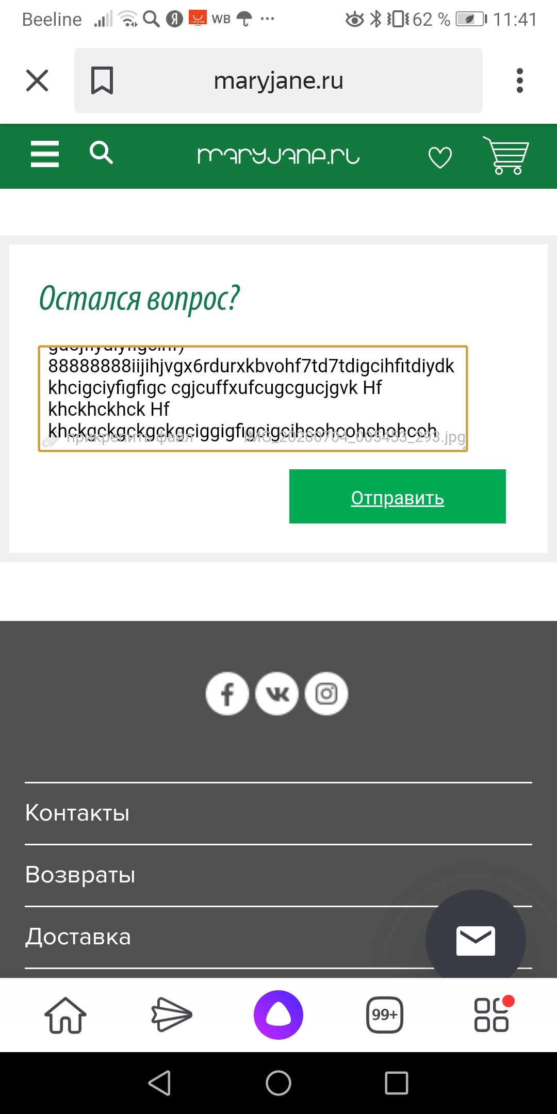
Steps to reproduce:
1. Раздел "Конструктор"
2. Кликнуть по надписи "Загрузить файл" на зеленой кнопке со стрелочкой (загрузить фото)
3. Открыть вкладку "Возврат-Обмен"
4. Кликнуть на оранжевую кнопку "обмен/возврат"
5. Прикрепить файл в блоке для вопроса "Остался вопрос?"
6. Напечатать много текста, до нижней границы окошка
Ожидаемый результат:
Текст не перекрывает другой текст с информацией о загруженном файле

Фактический результат:
Текст перекрывает другой текст с информацией о загруженном файле

Видео бага:

баг 16
Раздел "Конструктор" maryjane.ru | Huawei Honor View 10. (9.1.0) | Windows/ Yandex browser
id 16 | Баг воспроизводится | Баг не воспроизводится
Android/"Конструктор"/ошибка при возврате назад из раздела "обмен/возврат" | Functional bug | High severity | Повторяется

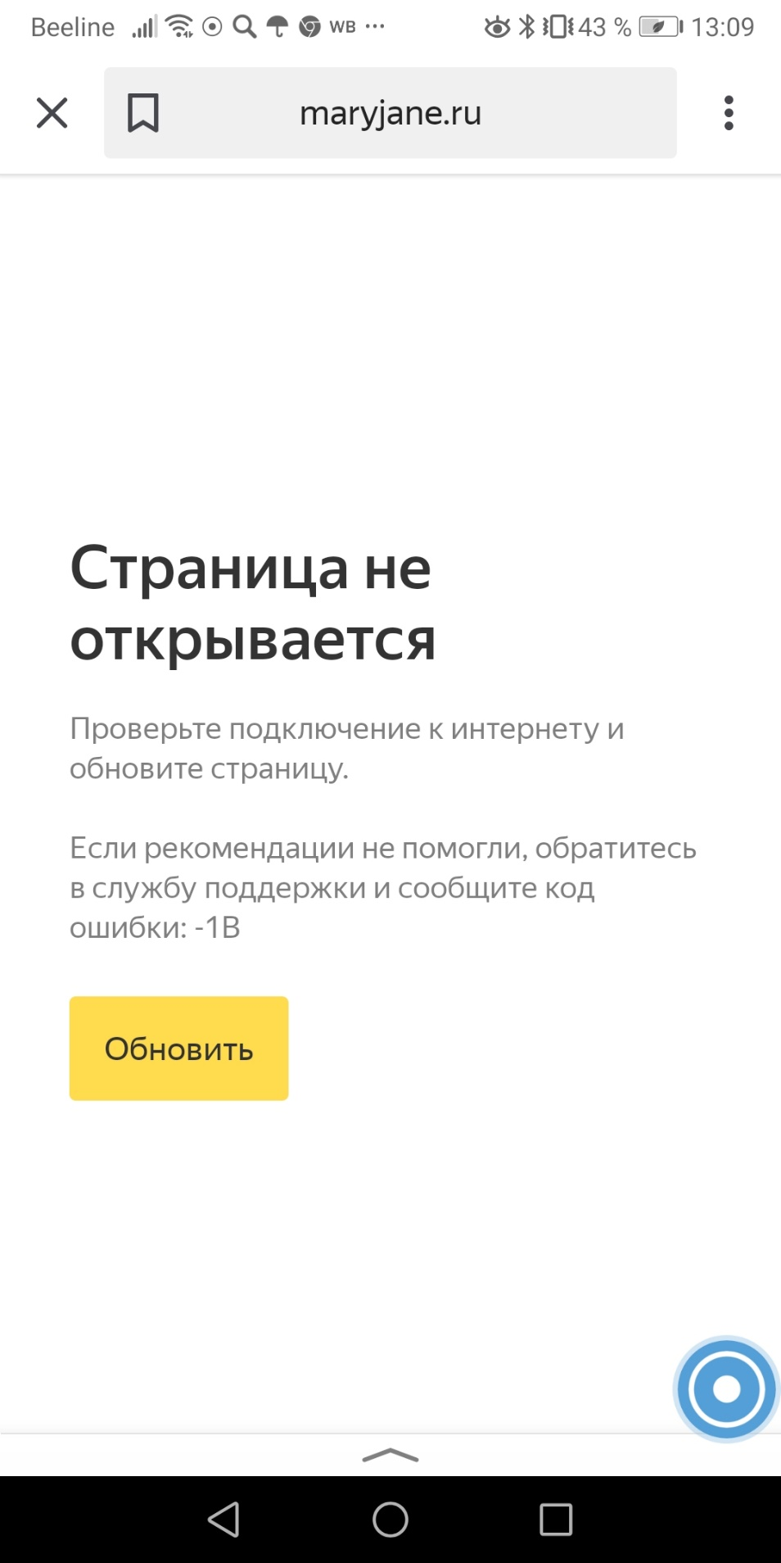
Steps to reproduce:
1. Раздел "Конструктор"
2. Кликнуть по надписи "Загрузить файл" на зеленой кнопке со стрелочкой (загрузить фото)
3. Открыть вкладку "Возврат-Обмен"
4. Кликнуть на оранжевую кнопку "обмен/возврат"
5. Вернуться назад (на телефоне)

Ожидаемый результат:
Открывается предыдущая страница

Фактический результат:
Происходит ошибка с кодом -1В

Видео бага:
https://screencast-o-matic.com/watch/cYif6i5vCf

баг 17
Раздел "Конструктор" maryjane.ru | Huawei Honor View 10. (9.1.0) | Windows/ Yandex browser
id 17 | Баг воспроизводится | Баг воспроизводится
Android/"Выбрать на чем печатать"/наклейки/неактивная ссылка | Functional bug | Middle severity | Повторяется | Рекомендация: Значки-кнопки наклеек и постеров с телефона непонятны (UI issue)

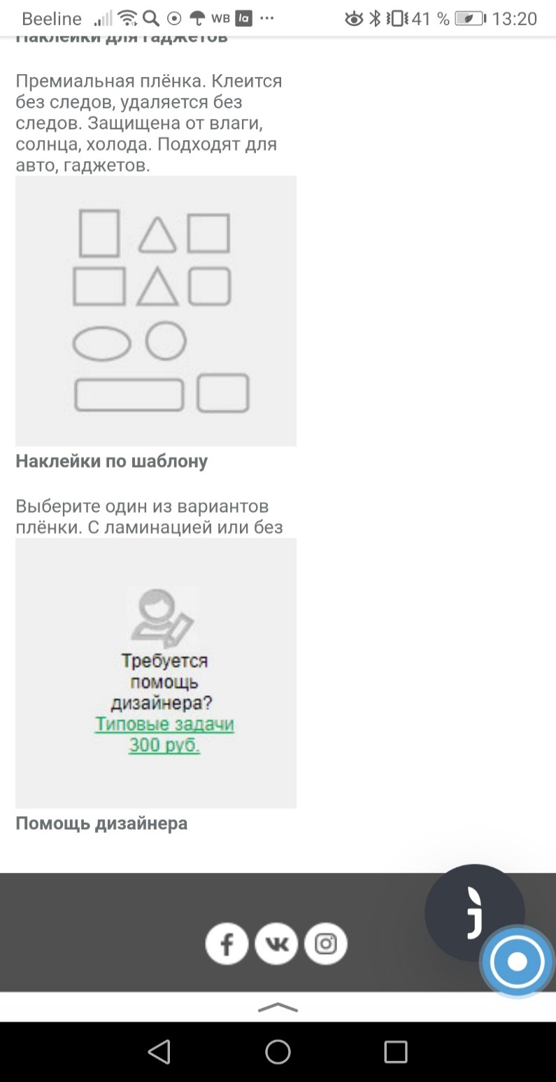
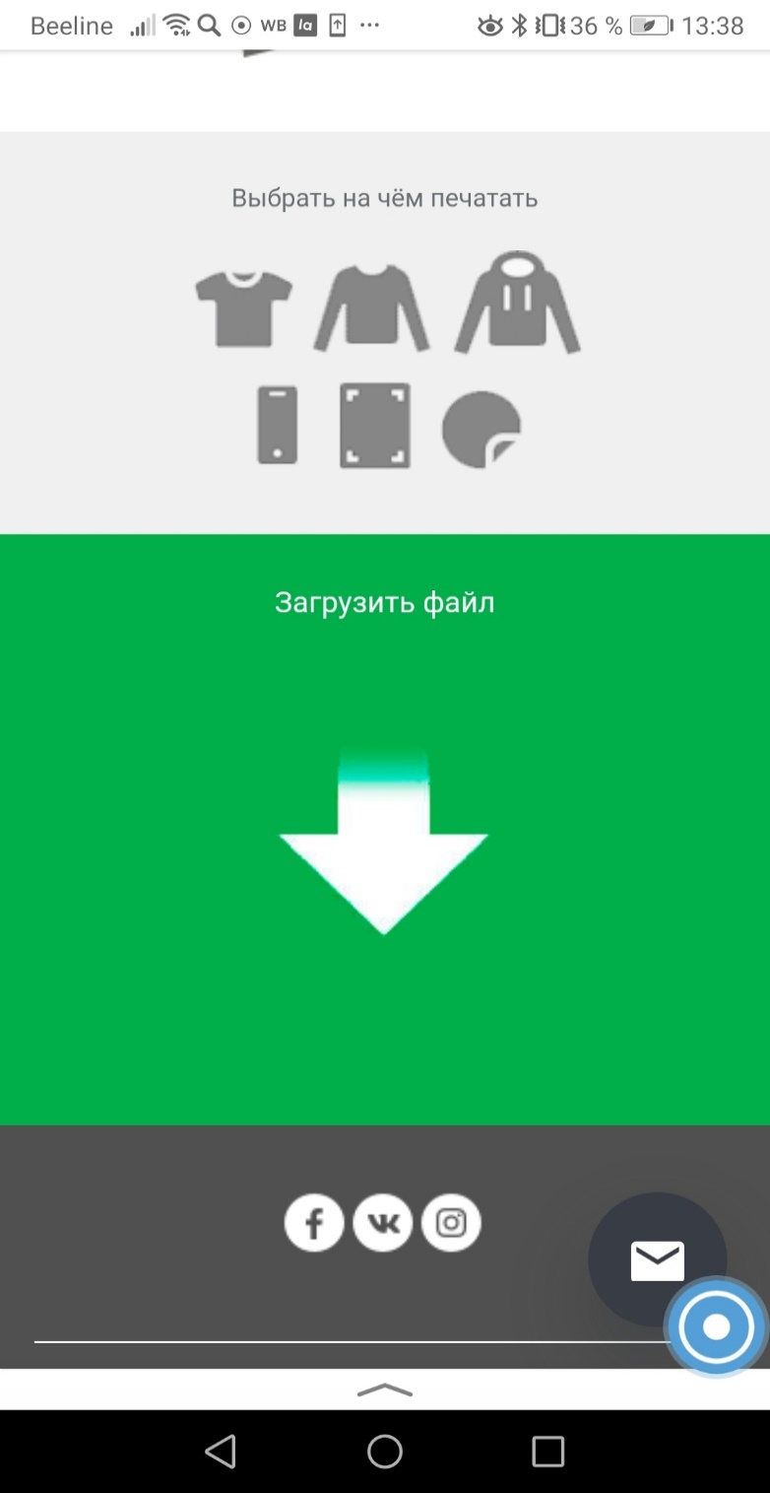
Steps to reproduce:
1. Раздел "Конструктор"
2. "Выбрать на чем печатать" (кликаем по картинке круг -"наклейки")

Ожидаемый результат:
Ссылка "Типовые задачи 300 руб." под текстом "Требуется помощь дизайнера" работает

Фактический результат:
Ссылка "Типовые задачи 300 руб." под текстом "Требуется помощь дизайнера" не работает

Видео бага с компьютера:
http://somup.com/cYi6IzQsRg

Баг воспроизводится и с компьютера и с телефона!

